画面イメージ
詳細設計書 | 作成者 | AyeMohMohThu | 論理名称 | タスク一覧画面
 | 作成日 | 2021-04-06 | 物理名称 | HomeTaskList | 基本：物理名で実装のClass名を決めましょう！

画面イメージ

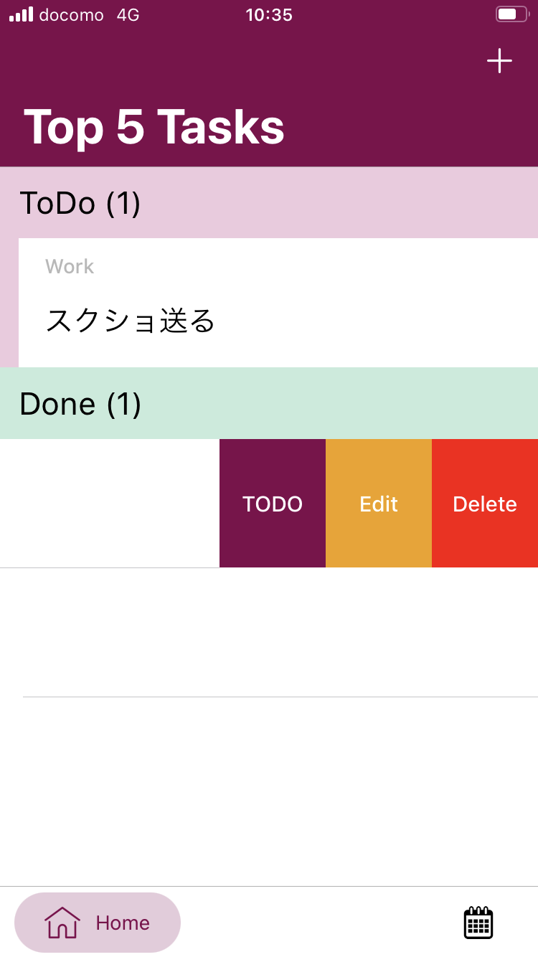
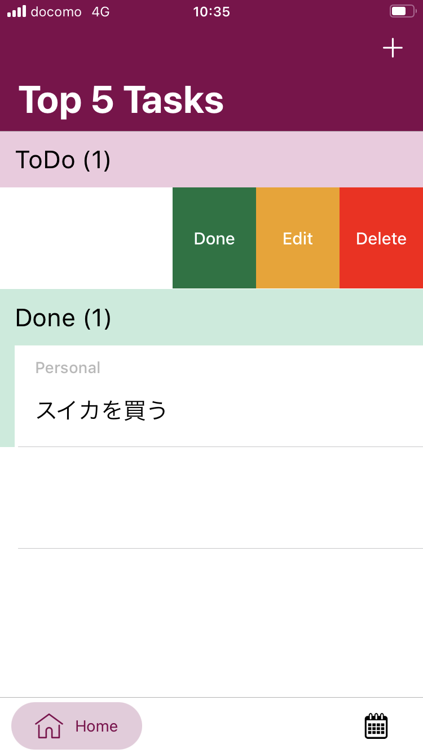
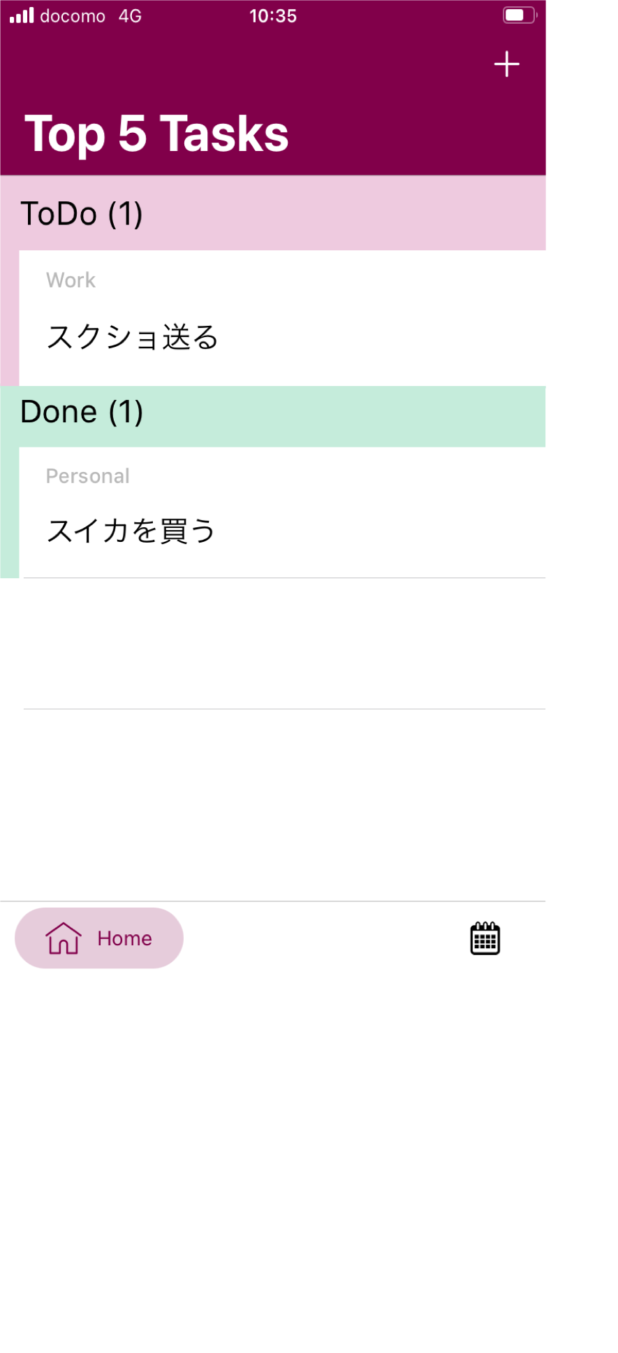
1
2
3
4
5
6
7
8
9
10
11
12
14
13

